Arkusz1
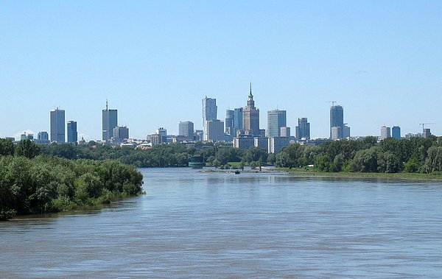
 |  |  |  |  |  |  | WYBIERZ ROK:
 |  |  |  |  |  |  | 2017
STYCZEŃ 2017
PONIEDZIAŁEK | WTOREK | ŚRODA | CZWARTEK | PIĄTEK | SOBOTA | NIEDZIELA
 |  |  |  |  |  | 2017-01-01


2017-01-02 | 2017-01-03 | 2017-01-04 | 2017-01-05 | 2017-01-06 | 2017-01-07 | 2017-01-08
 | Godzina 17:00 Comiesięczne spotkanie turystów DGW Al.Niepodległośći 141 |  |  |  | Godzina 10:00 Zbiórka Metro Kabaty Powitanie Nowego Roku Polana w Parku w Powsinie. | Godzina 17:00 Chór La Musica Kolędowy czas DKŚ Al. Jerozolimskie Wstęp 5 zł
2017-01-09 | 2017-01-10 | 2017-01-11 | 2017-01-12 | 2017-01-13 | 2017-01-14
 | Godzina 16:00 "Beskid Niski" prelekcja multimedialna Jacka Witosa DKŚ Al. Jerozolimskie 2 | Godzina 19:00 koncert Filmowo i Bigbandowo UMFC ul. Okólnik 1 Wstęp 15 zł |  |  | Godzina 10:30 Wycieczka piesza 10 km po Mazowieckim Parku Krajobrazowym. Zbiórka przy pętli autobusu 525 CZD Anin. Prowadzi A. Lietz Godzina 18:00 Do tańca gra zespół "OPUS" DKŚ Al. Jerozolimskie Wstęp 20 zł
2017-01-16 | 1900-01-17 | 2017-01-18 | 2017-01-19 | 2017-01-20 | 2017-01-21 | 2017-01-22
550 rocznica pierwszego wolnego flisu na Wiśle.
Powszechnie przyjmuje się, ze właśnie rok 1467 był pierwszym rokiem wolnej żeglugi na Wiśle. Rozpoczął się wtedy ponad 300 letni „Złoty Okres” żeglugi wiślanej.
 | Godzina 18:00 "Opowieści okołowarszawskie" Weronika Cukierska i Piotr Czerwiński DKŚ Al. Jerozolimskie 2 |  |  | Wyjazd grupy na narty do Włoch - Civetta. Organizator A. Gawlikowski | Godzina 09:45 Wycieczka piesza 10 km. Zbiórka Metro Młociny przystanek autobusu linii "Ł". Prowadzi St. Wiśniewski
2017-01-23 | 2017-01-24 | 2017-01-25 | 2017-01-26 | 2017-01-27 | 2017-01-28 | 2017-01-29
 |  |  |  |  | Godzina 18:00 Do tańca gra zespół "Blumerang" DKŚ Al. Jerozolimskie Wstęp 20 zł
2017-01-30 | 2017-01-31 | Na zielono: imprezy własne EKT Agrykola
 | Godzina 19:00 "Peru" projekcja multimedialna Małgorzaty Messner i Jana Bednarczyka Klubokawiarnia ul. Anielewicza 3/5 | Na żółto: imprezy kulturalne

